Title page
ПРЕДСТАВЛЕНИЕ ОБЪЕКТА НЕДВИЖИМОСТИ

ПРОЕКТА "FIX PRICE" |  |  |  | № IP- _____________ |  | От "10" декабря 2024.

АДРЕС: |  | Республика Узбекистан. г. Ташкент, Юнус Абадскийский район, МСГ Астробод, 4 массив, дом 84.

 | ОБЩАЯ ПЛОЩАДЬ, КВ.М.: |  |  |  | 292.3
 | ВИД ПРАВА: |  |  |  | Аренда
 | СТРОИТЕЛЬНАЯ ГОТОВНОСТЬ: |  |  |  | готовый строительством
 | Вид поиска |  |  |  | прямой поиск

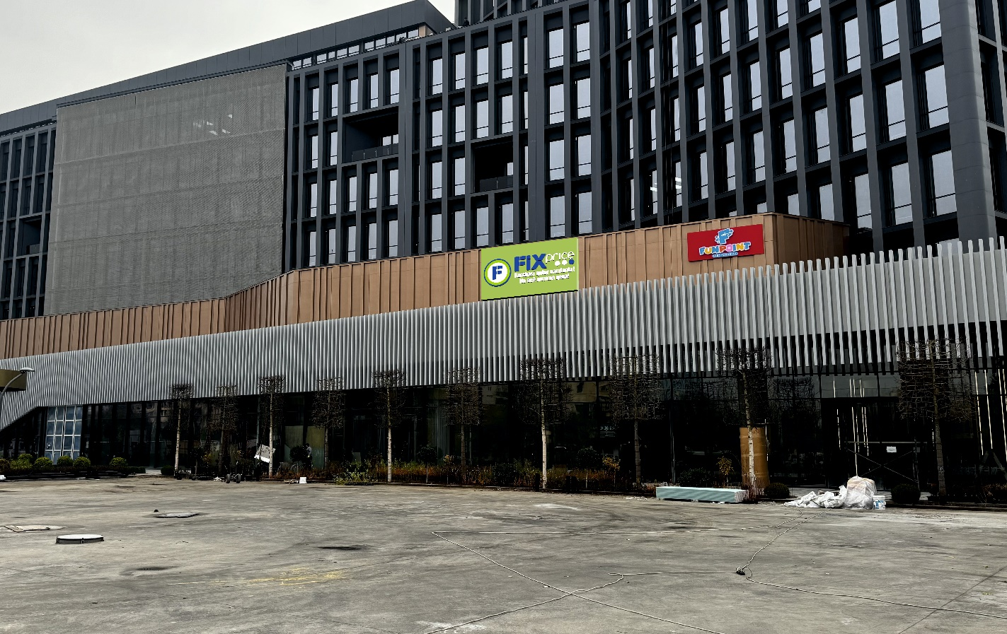

 |  |  | Фото: Вид на фасад

 | Оформил:

 | подпись
 | / _______________ /

 | Контактный телефон:

2023

карта 1
1.1. КАРТА ОБЛАСТИ

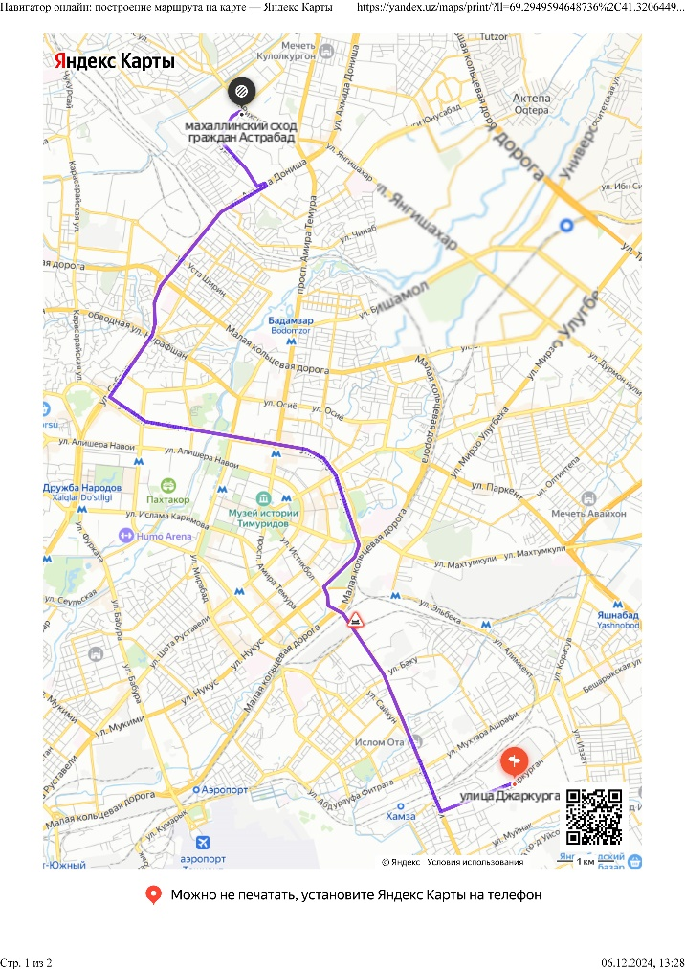

Таблица 1
Численность населения, тыс. чел. | 3,122,700
Расстояние до РЦ Ташкент км. | 18.3

карта 2
1.2. КАРТА ГОРОДА
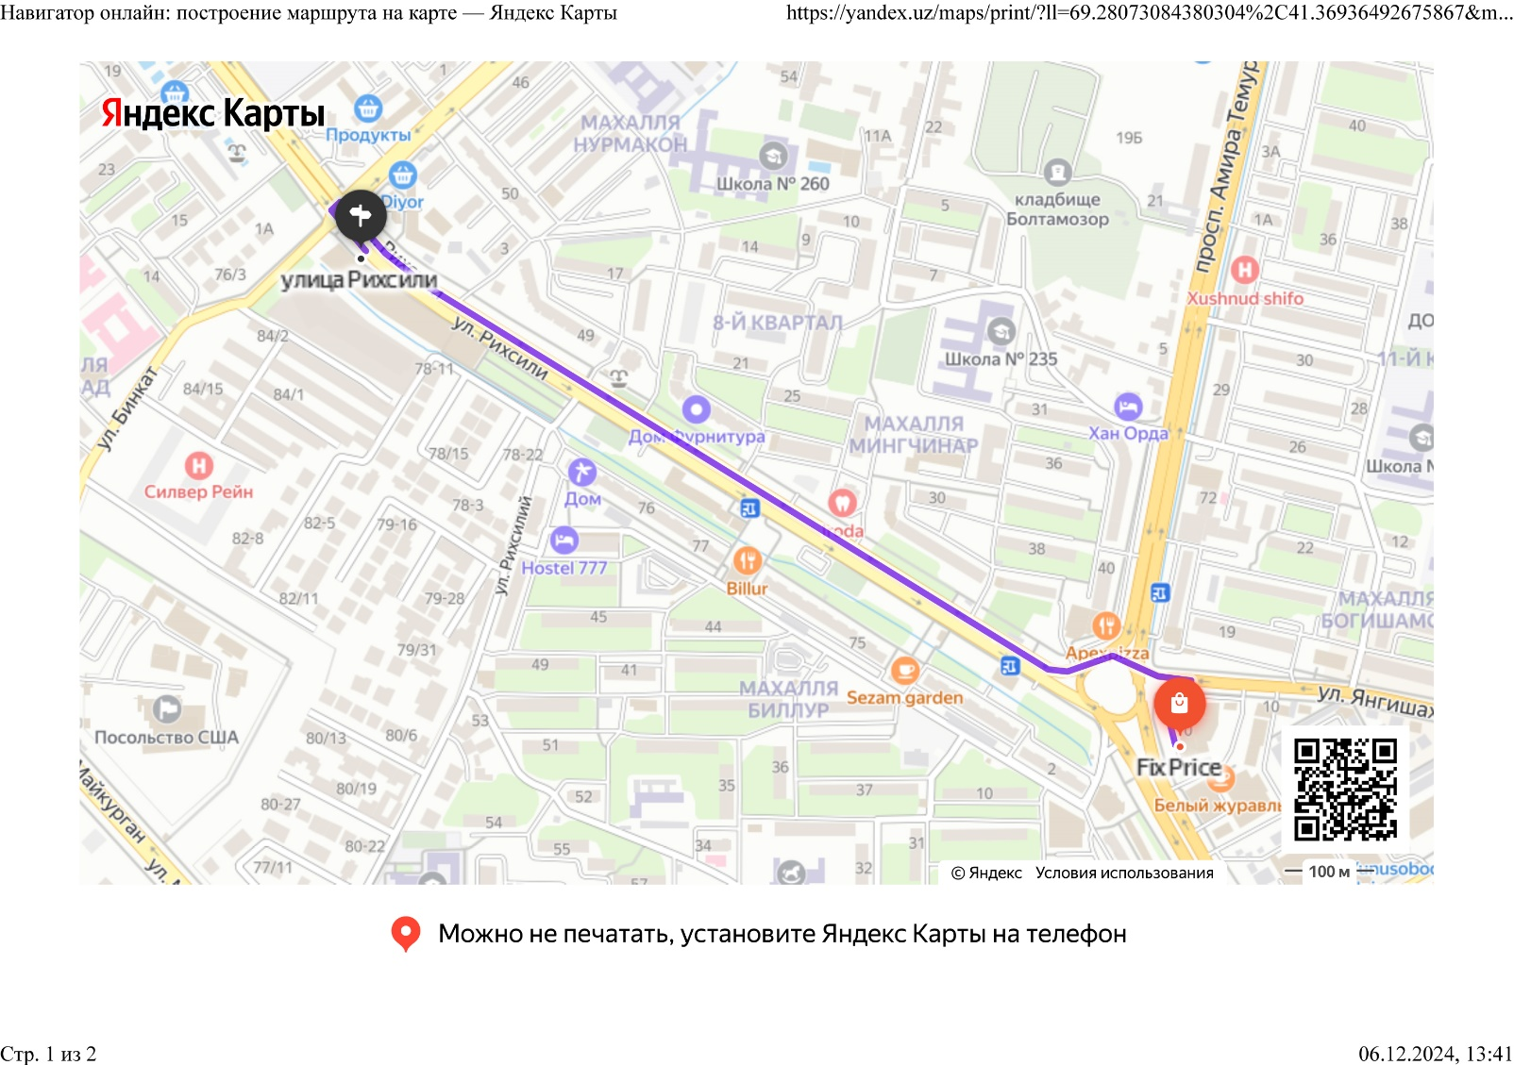

 |  |  | Рис.2: Карта города

Условные обозначения:

 | - | Представляемый объект
 |  | Расстояние до ближайшего действующего магазина 1,29 км

карта 3
1.3. КАРТА РАЙОНА

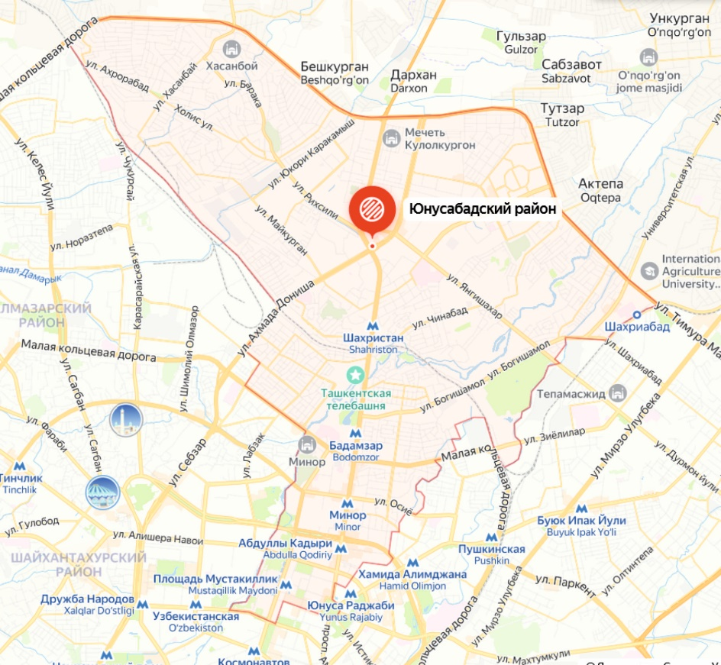

 |  |  | В 1см -

Условные обозначения:

 | - | Представляемый объект

Абрис
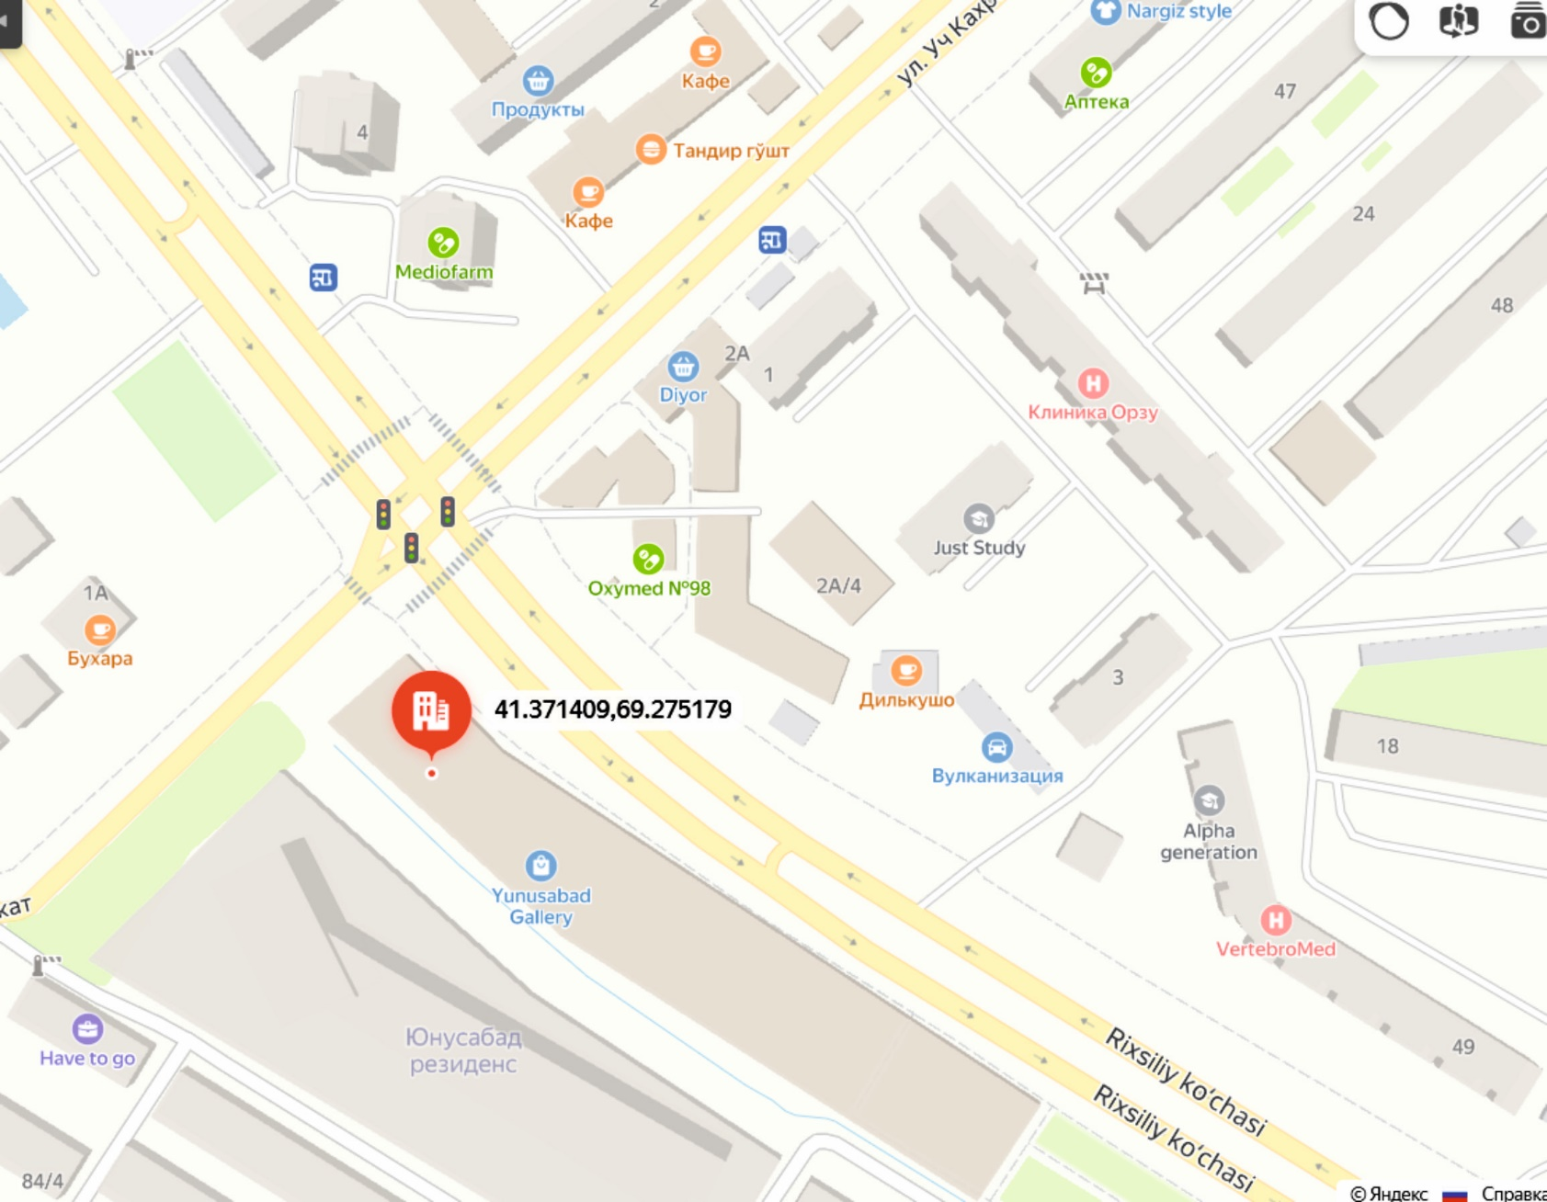
1.4. Абрис

планировка
5. АНАЛИЗ НАИЛУЧШЕГО ИСПОЛЬЗОВАНИЯ

 | 2- этаж
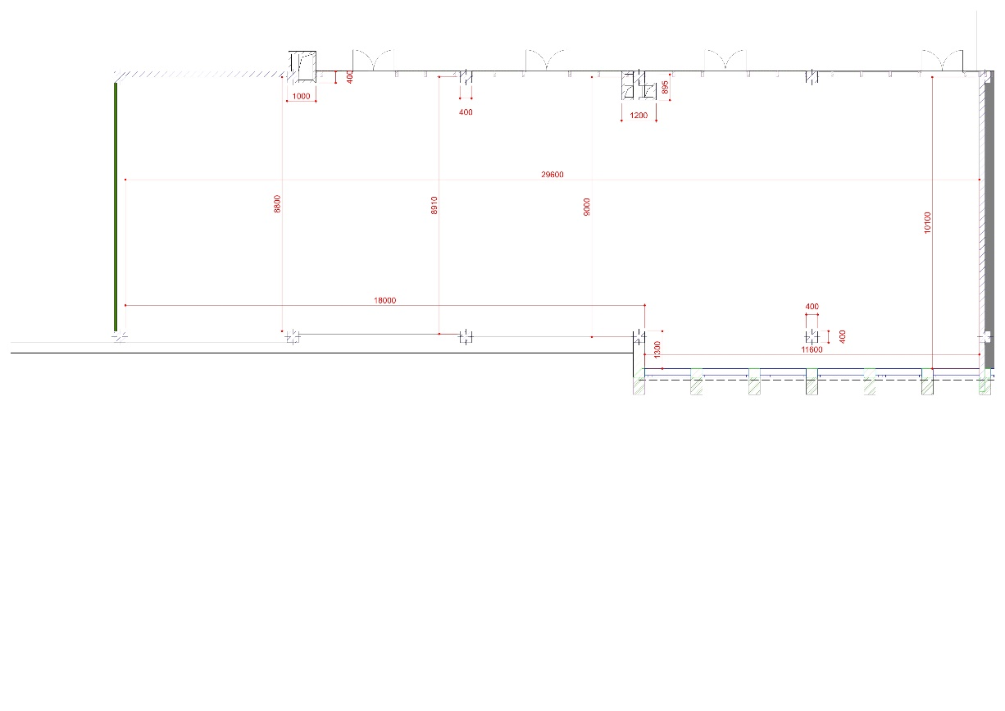

Таблица 6: Реестр площадей после реконструкции
Помещение | Площадь, кв.м. | Высота потолка, м
Все помещения | 292.3 | 4.5
Торговый зал | 224.4
Дебаркадер | 62.6
Офис | 5.50
Санузел | общий на этаже

фотоотчет
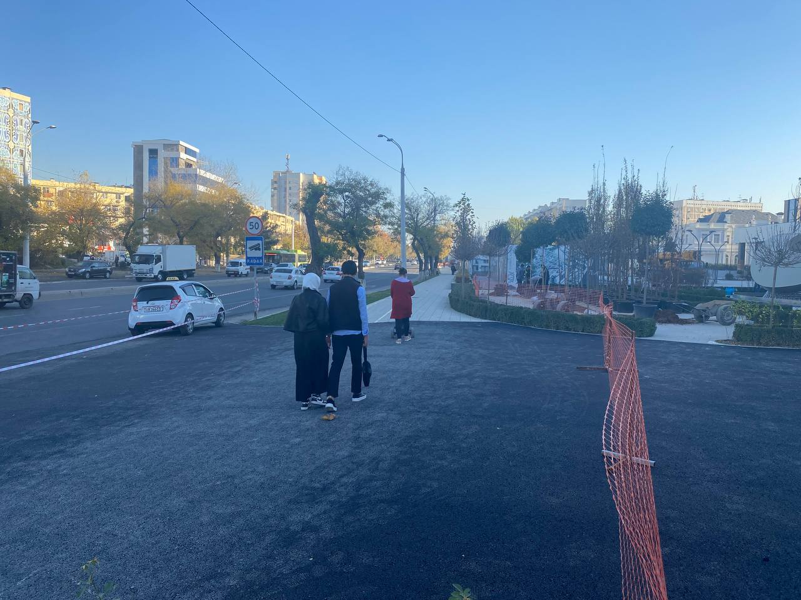
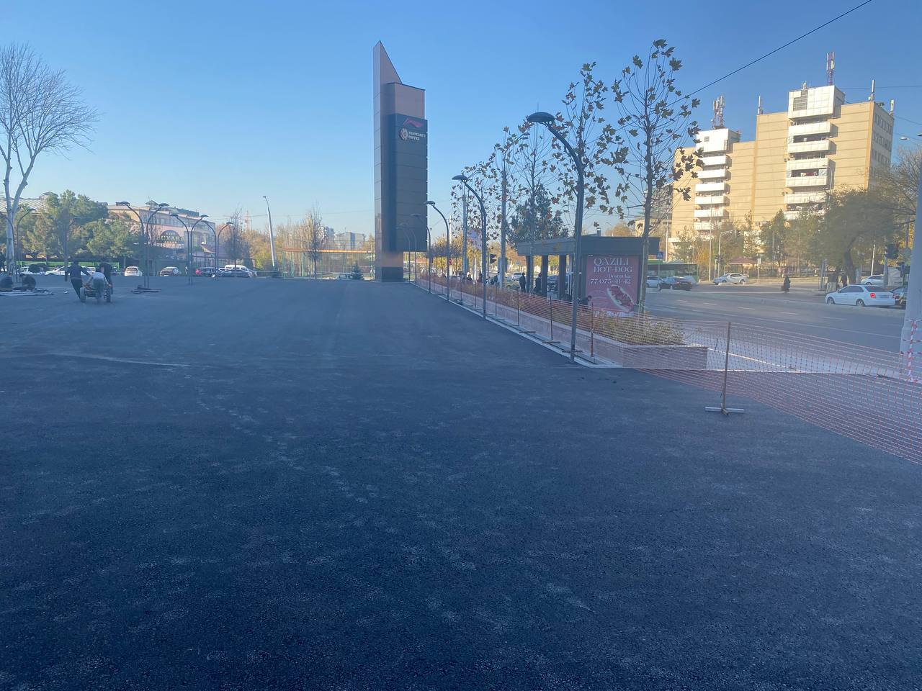
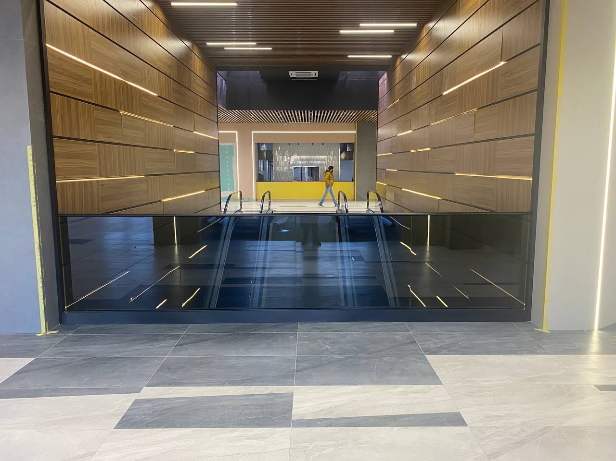
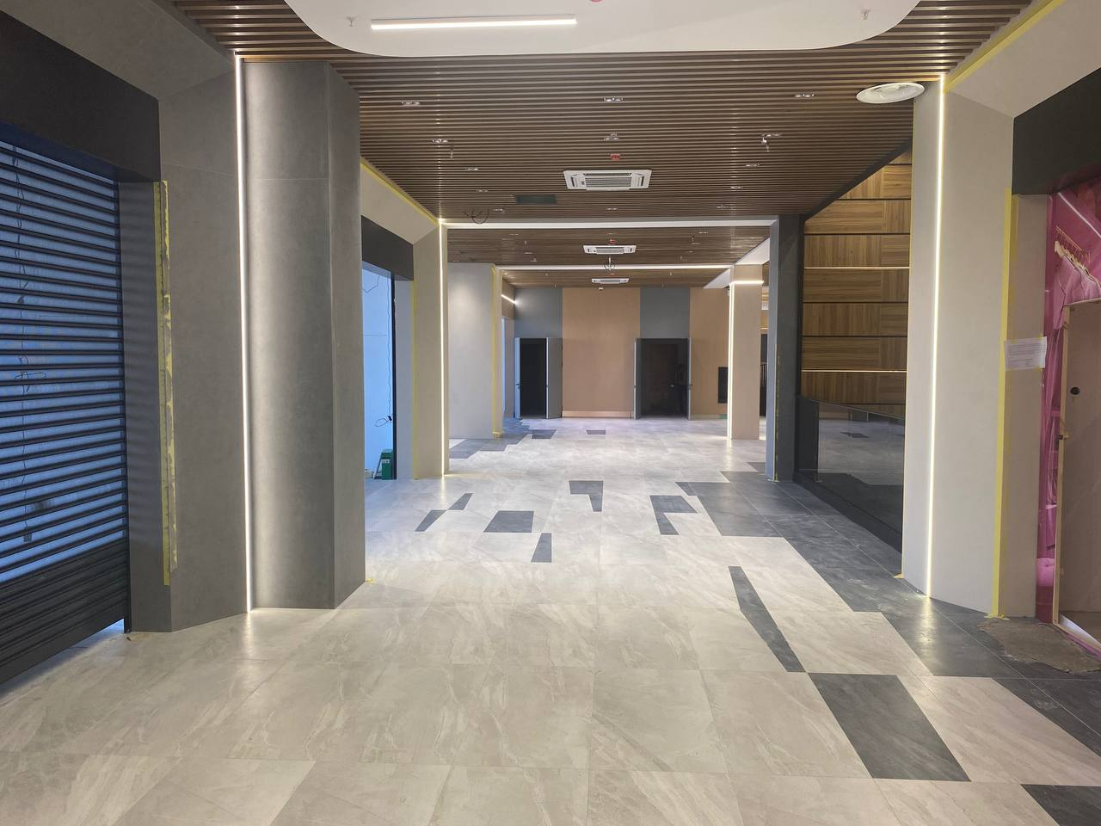
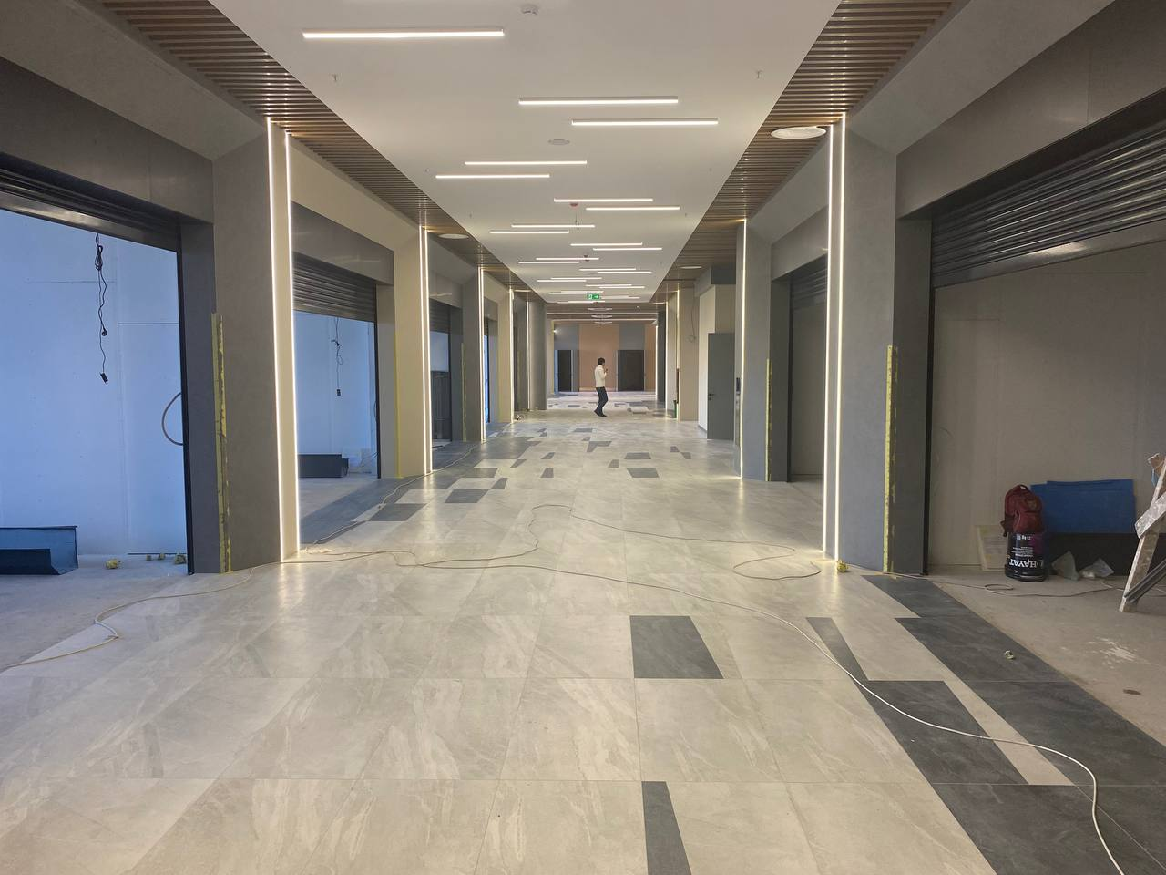
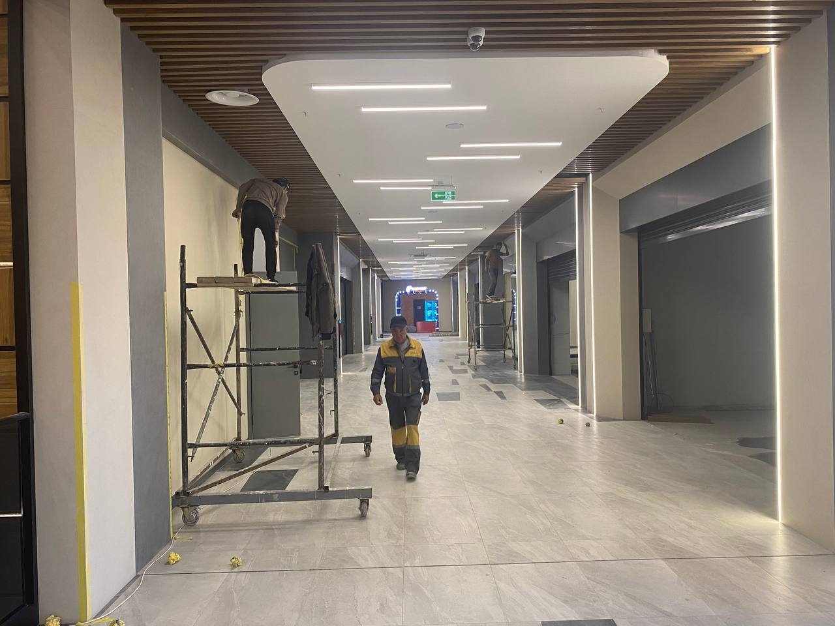
7. ФОТООТЧЕТ

 | Фото 1. Центральный вход
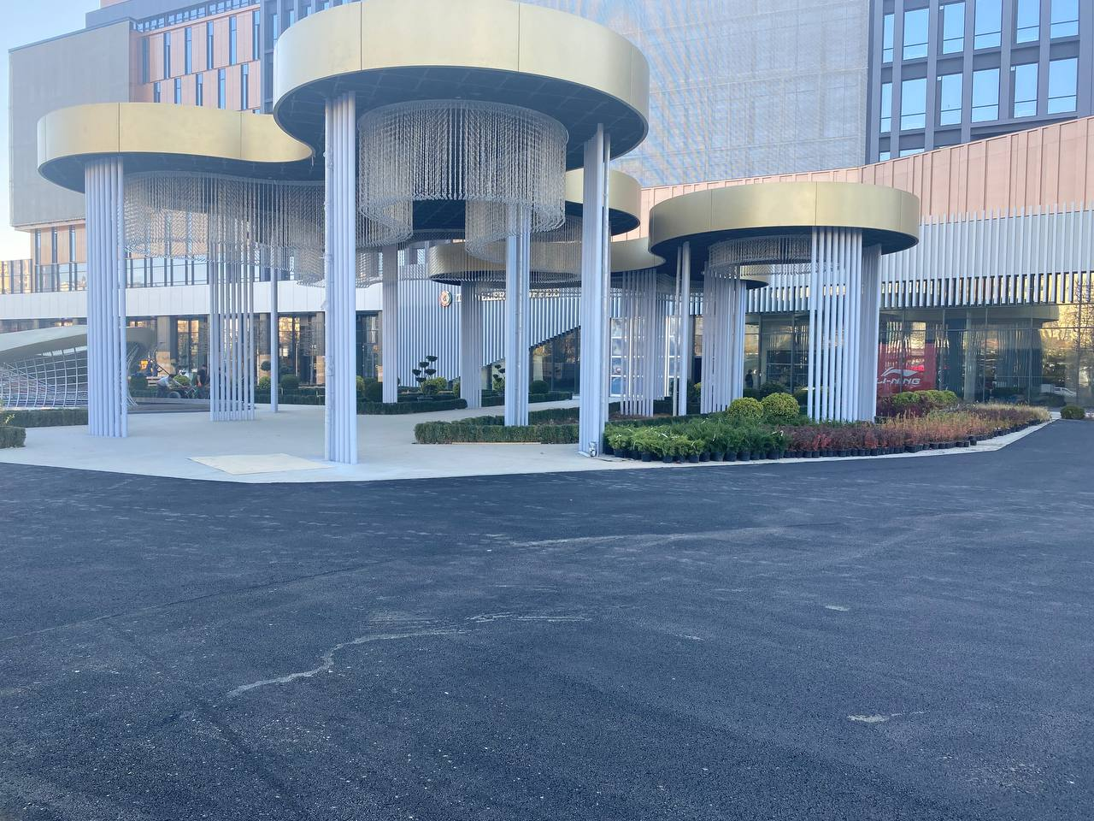

 |  | Фото 2. Парковка

